재무팀마감(서울사무소)
 |  |  |  | I_TOTAL_INVENTORY I_DN_INVENTORY | MS_MVMT_GR_ERP_VIEW의 GR_AMT 는 M_GR_DISTR 의 LOC_AMT , DISTR_AMT 그리고 M_CHARGE_BY_INS_DISTR 의 DISTR_AMT 금액의 합계이다. | 출고금액 = 당기금액 + 기초금액 - 기말금액 + 기타출고금액 DANG_TOT_AMT + GICHO_TOT_AMT - GIMAL_TOT_AMT + GITA_KOR_AMT

 |  | 비고
수불 | 상품대체전표 검수 (경비전표, 미착전표(BL)차변의합 = 상품대체전표 대변 | 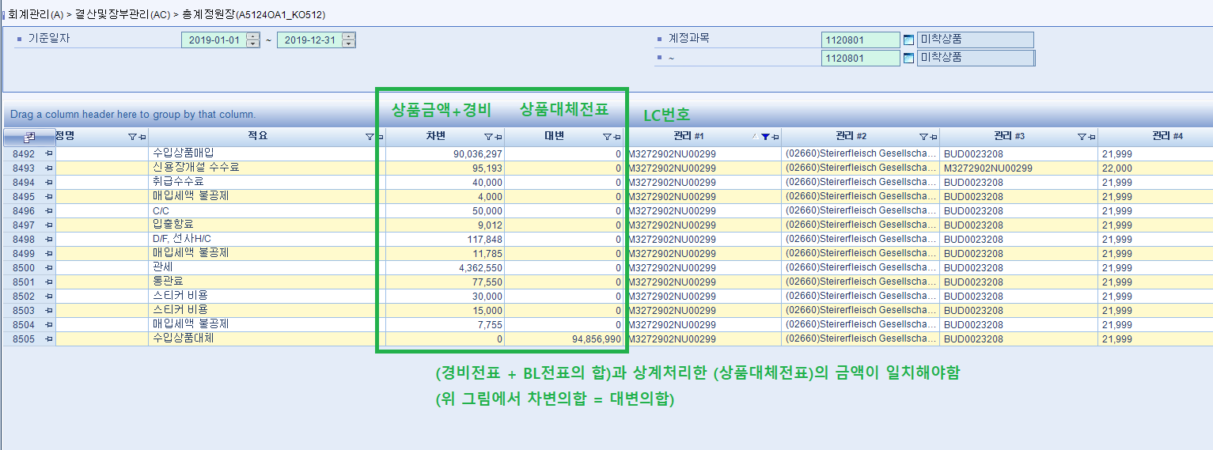 |  |  | 경우 1. 배분된 경비의 합계와 입고의 경비금액이 다름(M_GR_DISTR.LOC_AMT) 경우 2. BL의 미착금액이 소수점이 있어 입고의 미착금액과 다른경우(M_GR_DISTR.DISTR_AMT) 경비전표나 미착전표(BL)의 합에 맞게, 상품대체전표를 금액을 수정. ■상품대체전표 수정 1)해당 입고번호로 출고가 없는경우 = M_GR_DISTR의 LOC_AMT OR DISTR_AMT 수정 2)해당 입고번호로 출고가 있는 경우 = M_GR_DISTR의 LOC_AMT OR DISTR_AMT 수정 = 마지막 출고건에 차이나는 금액만큼 M_GR_TO_DN_DISTR.COG_GL_AMT 금액 수정 | 총계정원장 계정과목 : 직수입상품이랑 = 수불(일반무역팀) 수입당기입고금액이랑 일치해야함
 | □수불(일반무역팀) 기준일자 마감월 환율구분 : BL 구분 : 전체 의 매출원가 합 = □ 총계정원장 기준일자 연초~마감월 계정과목 : 상품계정 부서명: 일반무역필터 대변의 합 |  |  |  | ★재무팀마감_일반무역팀(원가)금액 검증) 파일 확인 | ■ EXCEL SORTING 하는 방법 1. 2019-10-31 수불(일반무역팀) 상품대체일 정렬후 다운받기 2. 2019-09-30(직전달) 위랑 같은 방식으로 다운받기 3. 총계정원장은 해당월 한달치로만 조회를 하고, 상품계정으로 검색할때는 대변금액과 비교. 상품매출원가 계정으로 비교할때는 차변금액과 일치해야함. 4. 수불 sorting 할때, bl번호 없다고 예외시키면 안됨.
 |  | 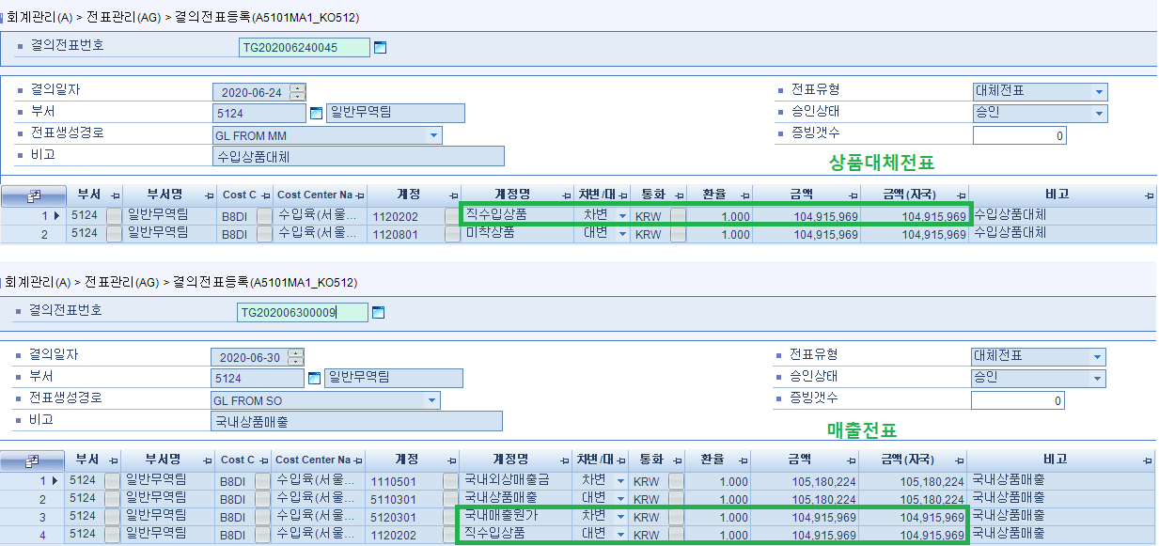
 |  | 수불(일반무역팀) 2019-09-30 , B/L환율, 전체 =>당기입고 - [수입총금액]과 총계정원장 (2019-01-01~2019-09-30) 계정 1120202 (직수입상품) => 차변의 합계가 일치해야한다. | 1
 |  | 수불(일반무역팀) 2019-09-30 , B/L환율, 전체 =>매출원가 - [출고합계금액]과 총계정원장 (2019-09-01~2019-09-30) 계정 상품계정 => 대변의 합계가 일치해야한다.
상품대체전표 |  | 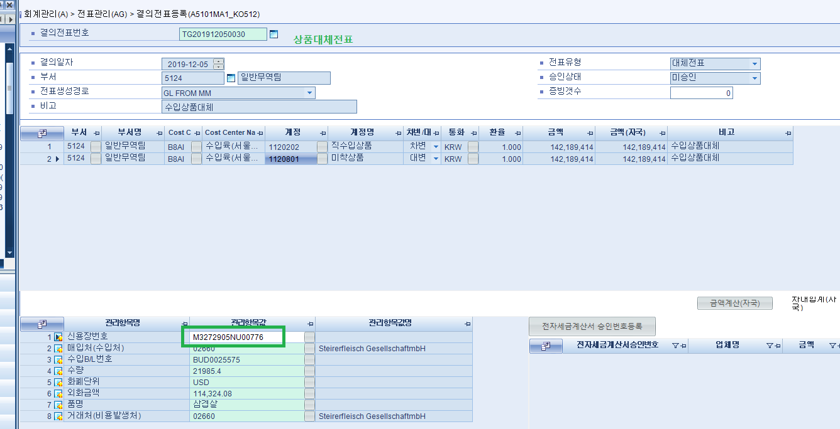 | 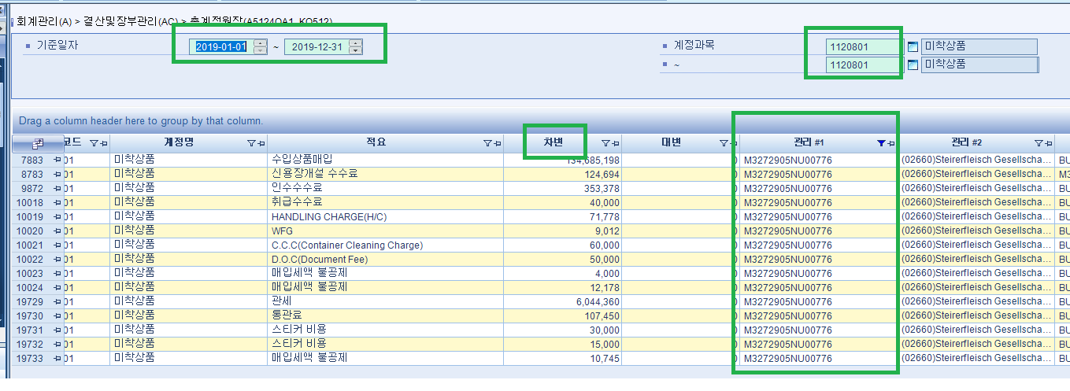
 |  | 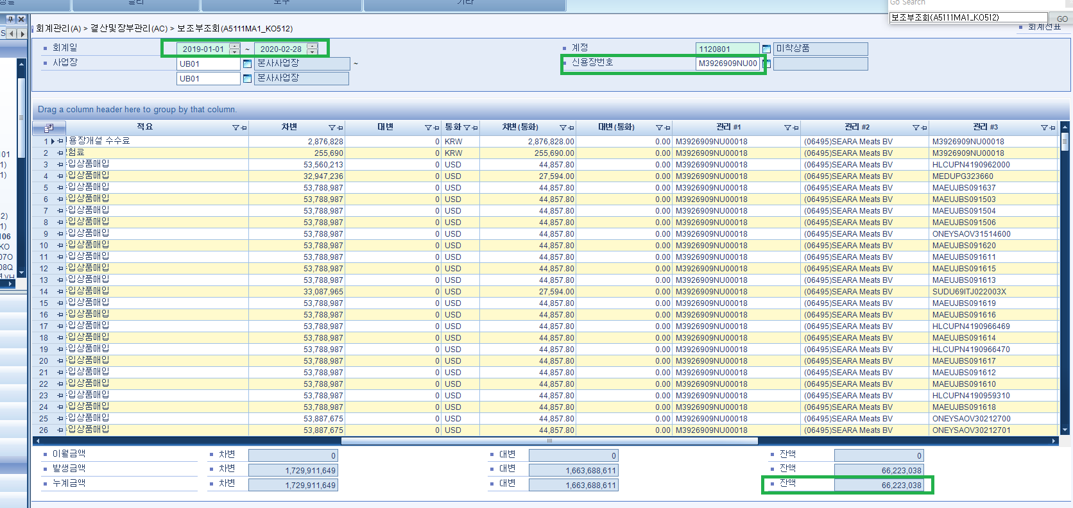 |  |  |  | LC는 경비가 배분되는 경우도 있기때문에 총계정원장이 아닌 보조부조회해서 잔액으로 비교하기
손익 |  | 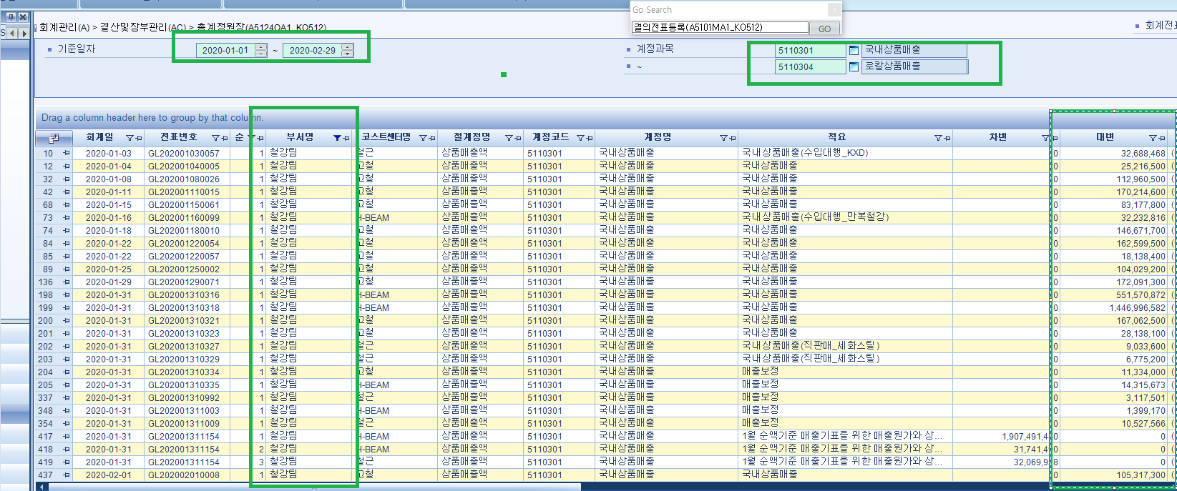 | 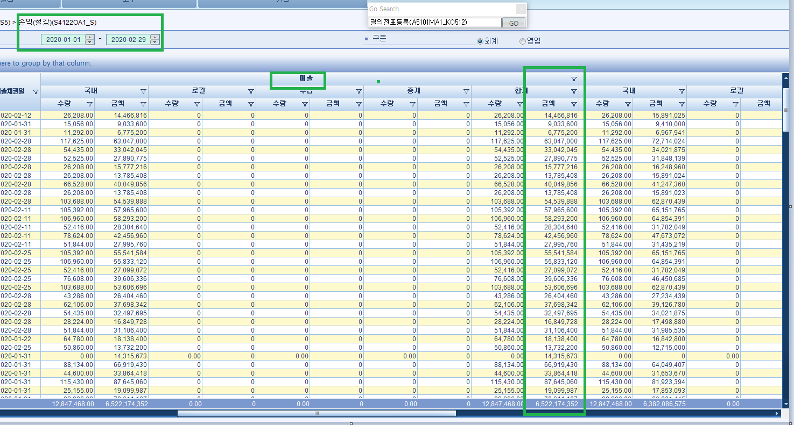 |  |  | 손익 매출 총금액 = 총계정원장 (국내상품매출 ~ 로칼상품매출) 대변금액
 |  | 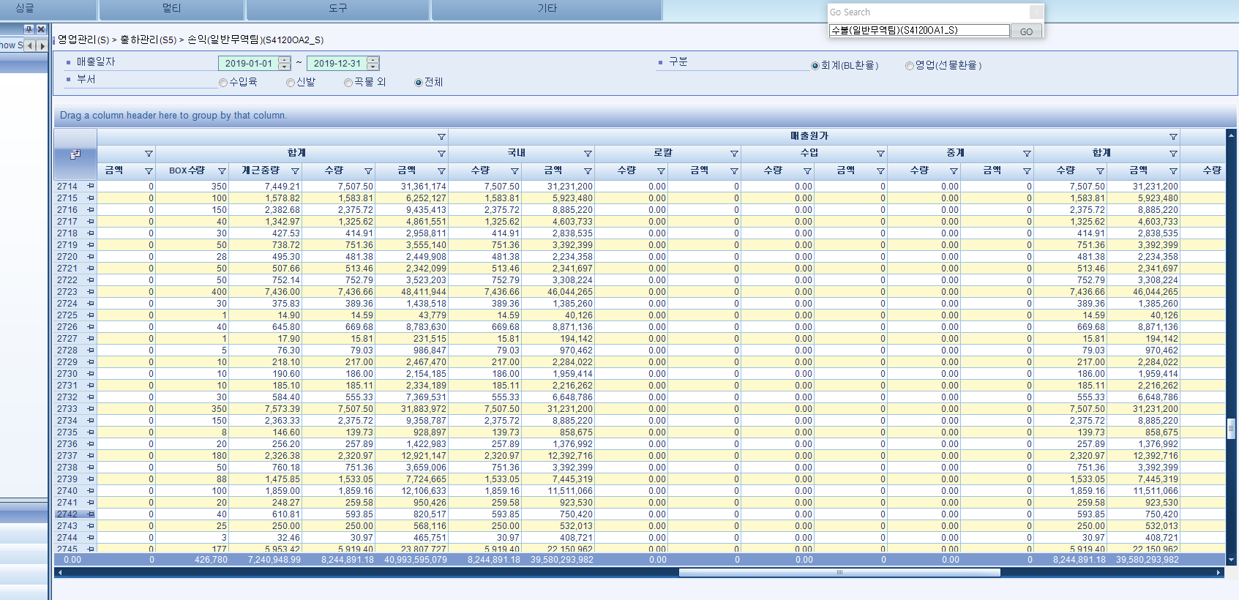 |  |  | EXEC USP_S4120OA2_S @GUBUN = 'S2',@DN_DTFR = '2020-01-01',@DN_DTTO = '2020-01-31',@DEPT_CD = '4' 품목명에 <>창고비
회계수불 |  |  |  |  | 1. <수불실행> EXEC usp_acct_stock_sum @Y_M_TYPE = 'Y',@YYMM = '202002',@ORG_TYPE = 'B6' 2. usp_tonghap_ILBAN_acct_stock_sum 3. usp_tonghap_ILBAN_acct_stock_DN_sum(출고) 위의 쿼리 상단부분에서 수량 수정하면,하단부분 계산할때금액에 반영됨. 계근중량( DN_REAL_QTY ) VS BL매출중량(재무팀 마감 수량, DN_QTY ) 2019년 기말이 2020년 기초로 넘어왔는데, 이 기초건이 다 출고 될때까지는 강제로 수정해주는 방법 밖에 없음.
 |  | M_GR_DISTR
 |  | M_GR_TO_DN_DISTR.COG_GL_AMT

TEST DB복원
1
[TEST대상 DB선택] ->[태스크] -> [복원] -> 파일 및 파일 그룹]선택

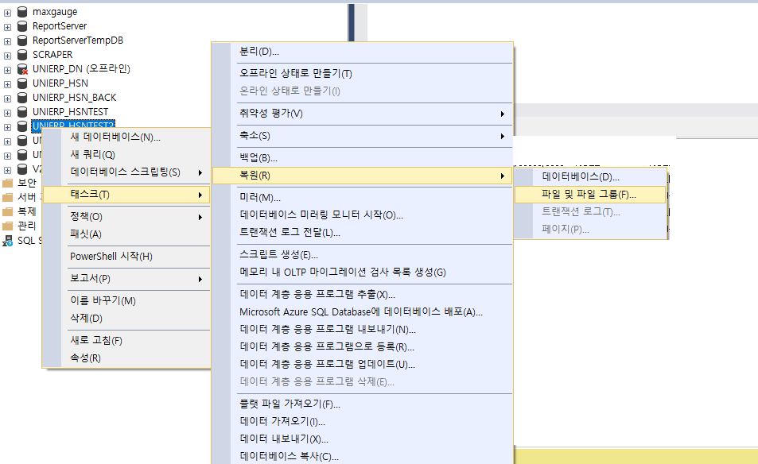

2

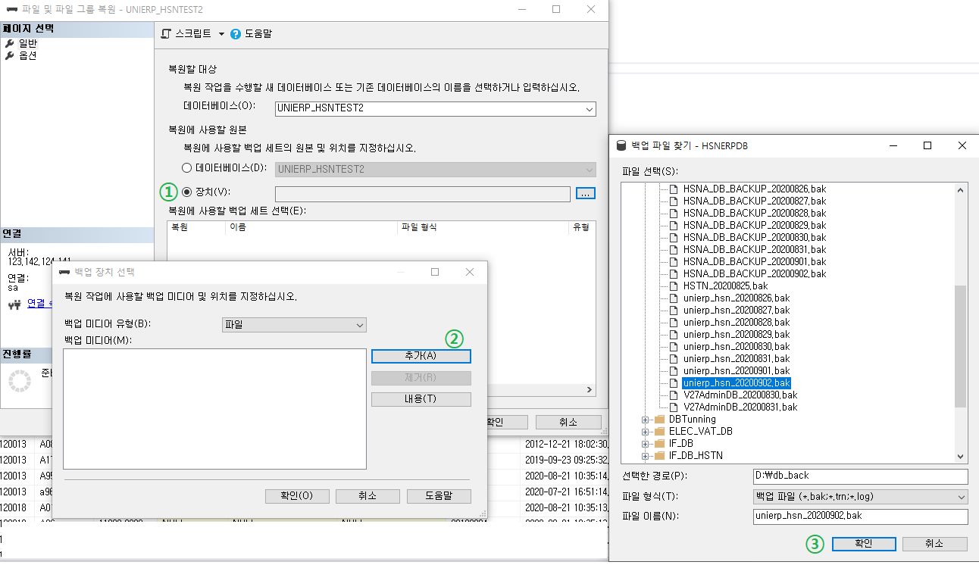

특정 테이블&컬럼&단어가 사용된 SP찾기
Select object_name(id) From syscomments Where text like '%테이블 명 또는 필드명%'
Group by object_name(id)
Order by object_name(id)

